PRINCIPAL
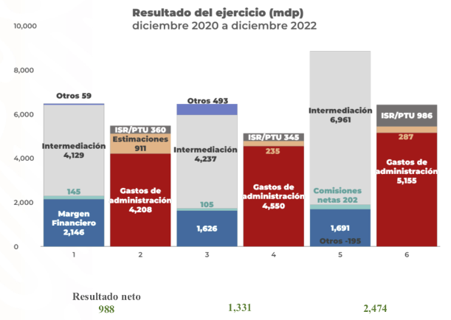
 | Margen Financiero | Comisiones netas | Intermediación | Otros | Gastos de administración | Estimaciones | Impuestos
Ingresos | 8167.4966572 | 1513.4679577 | 154.79513822 | -116.49783198
Egresos |  |  |  |  | 3,336 | 1,164 | 1,572
Ingresos | 16316.987317 | 3222.3895358 | 1215.4090135 | -616.80060921
Egresos |  |  |  |  | 6,375 | 3,375 | 2,882
 |  | 40072 | 40012
 |  | Banorte | BBVA México
 | 1000000 | Millones de pesos
 |  | 202301 | 202301
IFRS-9 |  | Jan-22 | Jan-23
330000000006 | Resultado neto | 3,647 | 7,506
330000000001 | Margen financiero | 8,167 | 16,317
501400301007 | Resultado por intermediación | 155 | 1,215
 | Comisiones netas | 1,513 | 3,222
501000301005 | Comisiones y tarifas cobradas | 2,801 | 5,734
601200301006 | Comisiones y tarifas pagadas | 1,287 | 2,512
 | Otros | -116 | -617
501600301008 | Otros ingresos (egresos) de la operación | -117 | -657
502200401011 | Participación en el resultado neto de otras entidades | 1 | 40

602000301010 | Gastos de administración y promoción | 3,336 | 6,375
600800201004 | Estimación preventiva para riesgos crediticios | 1,164 | 3,375
602400501012 | Impuestos a la utilidad | 1,572 | 2,882
 | Impuestos | 1,572 | 2,882
602401202144 | Impuestos a la utilidad causados | 1,284 | 2,069 |  | Jan-22 |  | Jan-23
602401202145 | Impuestos a la utilidad diferidos | 288 | 812 |  | Ingresos | Egresos | Ingresos | Egresos
 |  |  |  | Margen Financiero | 8,167 |  | 16,317
 |  |  |  | Comisiones netas | 1,513 |  | 3,222
 | Gráfico de Barras apiladas de Ingresos y egresos con BUSCARV y SUMAR.SI.CONJUNTO |  |  | Intermediación | 155 |  | 1,215
 |  |  |  | Otros | -116 |  | -617
 |  |  |  | Gastos de administración |  | 3,336 |  | 6,375
 |  |  |  | Estimaciones |  | 1,164 |  | 3,375
 |  |  |  | Impuestos |  | 1,572 |  | 2,882
 |  |  |  | Resultado Neto | 3,647 | 3,647 | 7,506 | 7,506

 |  |  |  | Comprobación | 9,719 | 6,072 | 20,138 | 12,632
 |  |  |  |  |  | 3,647 |  | 7,506
 |  |  |  |  |  | - |  | -

GRAFOS
Resultado del ejercicio
 | Margen Financiero | Comisiones netas | Intermediación | Otros | Gastos de administración | Estimaciones | Impuestos
Ingresos | 7,484 | 711 | 593 | 1124.901875
Egresos |  |  |  |  | 4,747 | 1,059 | 1,175
Ingresos | 7,547 | 878 | 800 | 1219.194916
Egresos |  |  |  |  | 4,852 | 849 | 1,205
Ingresos | 10,006 | 1,251 | 872 | 14.66342717
Egresos |  |  |  |  | 5,252 | 413 | 1,546
 | BRG | 1000000 | millones

 | IFRS-9 |  | 202012 | 202112 | 202212
671100000000 | 330000000006 | Resultado neto | 2,932 | 3,539 | 4,933
670100000000 | 330000000001 | Margen financiero | 7,484 | 7,547 | 10,006
540000000000 | 501400301007 | Resultado por intermediación | 593 | 800 | 872
 |  | Comisiones netas | 711 | 878 | 1,251
530000000000 | 501000301005 | Comisiones y tarifas cobradas | 1,495 | 2,250 | 3,232
630000000000 | 601200301006 | Comisiones y tarifas pagadas | 784 | 1,372 | 1,981
 |  | Otros | 1,125 | 1,219 | 15
505000000000 | 501600301008 | Otros ingresos (egresos) de la operación | 1,106 | 1,202 | 21
570000000000 | 502200401011 | Participación en el resultado neto de otras entidades | 18 | 17 | -7

640000000000 | 602000301010 | Gastos de administración y promoción | 4,747 | 4,852 | 5,252
620000000000 | 600800201004 | Estimación preventiva para riesgos crediticios | 1,059 | 849 | 413
 | 602400501012 | Impuestos a la utilidad | 1,175 | 1,205 | 1,546

660000000000 | 602401202144 | Impuestos a la utilidad causados | 1,143 | 1,184 | 1,729
560000000000 | 602401202145 | Impuestos a la utilidad diferidos | -32 | -21 | -183

1000 | miles
1000000 | millones
1000000000 | billones
 |  |  |  |  |  |  | Dec-20 |  | Dec-21 |  | Dec-22
 |  |  |  |  |  |  | Ingresos | Egresos | Ingresos | Egresos | Ingresos | Egresos
 |  |  |  |  |  | Margen Financiero | 7,484 |  | 7,547 |  | 10,006
 |  |  |  |  |  | Comisiones netas | 711 |  | 878 |  | 1,251
 |  |  |  |  |  | Intermediación | 593 |  | 800 |  | 872
 |  |  |  |  |  | Otros | 1,125 |  | 1,219 |  | 15
 |  |  |  |  |  | Gastos de administración |  | 4,747 |  | 4,852 |  | 5,252
 |  |  |  |  |  | Estimaciones |  | 1,059 |  | 849 |  | 413
 |  |  |  |  |  | Impuestos |  | 1,175 |  | 1,205 |  | 1,546
 |  |  |  |  |  | Resultado Neto | 2,932 | 2,932 | 3,539 | 3,539 | 4,933 | 4,933

 |  |  |  |  |  | Comprobación | 9,913 | 6,981 | 10,445 | 6,906 | 12,143 | 7,211
 |  |  |  |  |  |  |  | 2,932 |  | 3,539 |  | 4,933
 |  |  |  |  |  |  |  | - |  | - |  | -

